TC1
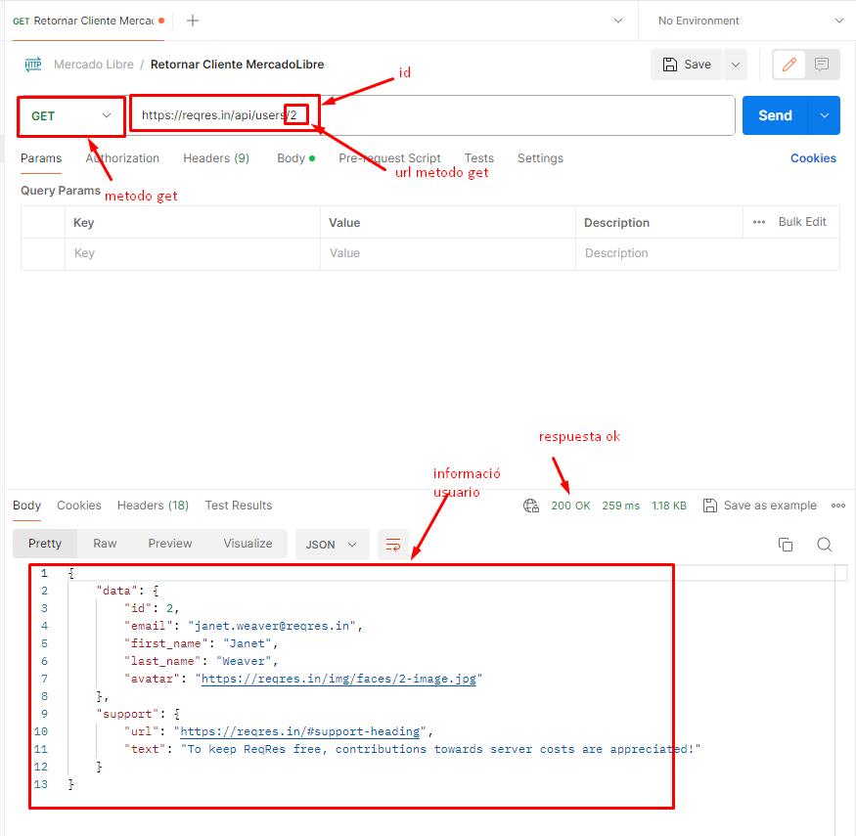
Defect ID |  | TC001 |  | Title | Verificacion metodo GET con parametro valido
Created By |  | QJohan |  | Reviewed By | Juan (QA Lead) | Version
Project name |  | Amazon Services |  | Module name | Authentication | Stage |  | Testing
Environment |  | Production |  | Device | Browser (Chrome 108.0) | Test Level |  | System
Testing date |  | 2023-02-15 |  | Status | Pass | Test Type |  | Functional
Severity |  | Medium |  | Priority | Medium

P# | Prerequisites:
1 | Tener cuenta en Postman
2 | Tener una cuenta activa registrada
3 | Tener acceso al metodo GET de MercadoLibre

Feature | Consultar información de un usuario en la plataforma de amazon a través del servicio GET
Test Scenario | Ver informacion del usuario especificado en el metodo GET de Amazon
 | Yo como tester quiero probar el servicio de GET de amazon para verificar su correcto funcionamiento e integración

Steps to reproduce the issue
Step # | Step Details |  | Test Data | Expected Results | Actual Results |  | Pass / Fail / Not executed / Suspended

1 | Ingresar la url del servicio a Postman
2 | Ingreso un dato valido |  | 2
3 | Valido la información |  |  | Deberia ser un proceso exitoso y retornaria la información del cliente | As Expected |  | Pass

Attachments
Uso en Postman

TC2
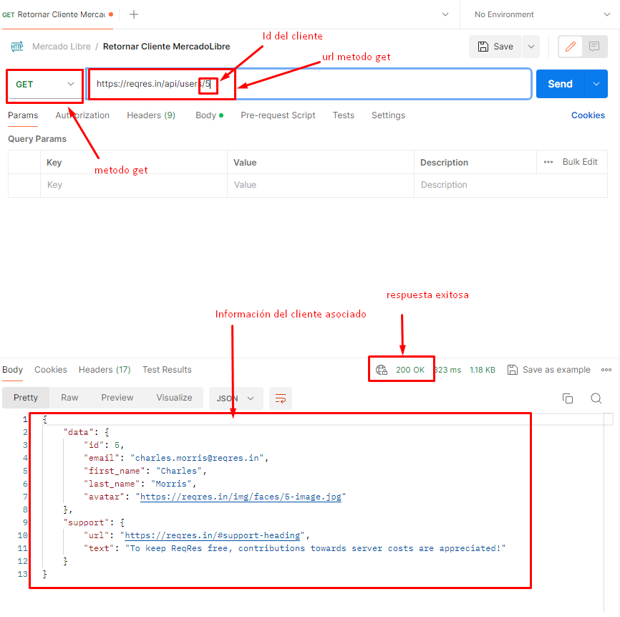
Defect ID |  | TC002 |  | Title | Verificacion metodo GET con parametro valido
Created By |  | QJohan |  | Reviewed By | Juan (QA Lead) | Version
Project name |  | Amazon Services |  | Module name | Authentication | Stage |  | Testing
Environment |  | Production |  | Device | Browser (Chrome 108.0) | Test Level |  | System
Testing date |  | 2023-02-15 |  | Status | Pass | Test Type |  | Functional
Severity |  | Medium |  | Priority | Medium

P# | Prerequisites:
1 | Tener cuenta en Postman
2 | Tener una cuenta activa registrada
3 | Tener acceso al metodo GET de MercadoLibre

Feature | Consultar información de un usuario en la plataforma de amazon a través del servicio GET
Test Scenario | Ver informacion del usuario especificado en el metodo GET de Amazon
 | Yo como tester quiero probar el servicio de GET de amazon para verificar su correcto funcionamiento e integración

Steps to reproduce the issue
Step # | Step Details |  | Test Data | Expected Results | Actual Results |  | Pass / Fail / Not executed / Suspended

1 | Ingresar la url del servicio a Postman
2 | Ingreso un dato valido |  | 5
3 | Valido la información |  |  | Deberia ser un proceso exitoso y retornaria la información del cliente | As Expected |  | Pass

Attachments
Uso en Postman

TC3
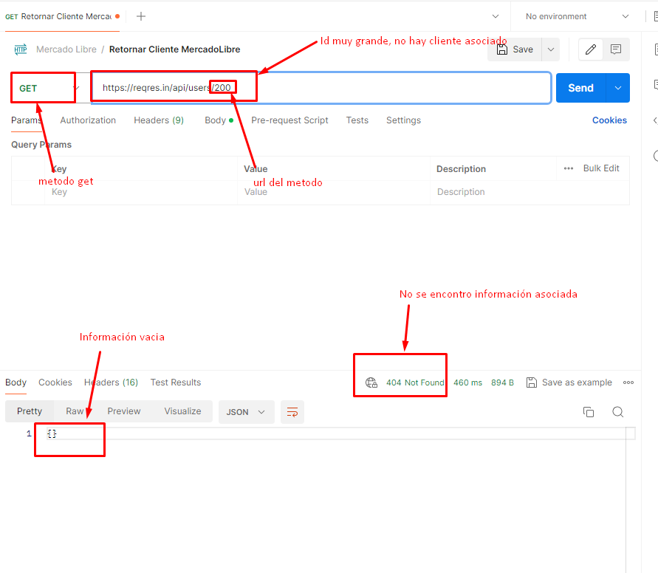
Defect ID |  | TC003 |  | Title | Verificacion metodo GET con parametro valido
Created By |  | QJohan |  | Reviewed By | Juan (QA Lead) | Version
Project name |  | Amazon Services |  | Module name | Authentication | Stage |  | Testing
Environment |  | Production |  | Device | Browser (Chrome 108.0) | Test Level |  | System
Testing date |  | 2023-02-15 |  | Status | Pass | Test Type |  | Functional
Severity |  | Medium |  | Priority | Medium

P# | Prerequisites:
1 | Tener cuenta en Postman
2 | Tener una cuenta activa registrada
3 | Tener acceso al metodo GET de MercadoLibre

Feature | Consultar información de un usuario en la plataforma de amazon a través del servicio GET
Test Scenario | Ver informacion del usuario especificado en el metodo GET de Amazon
 | Yo como tester quiero probar el servicio de GET de amazon para verificar su correcto funcionamiento e integración

Steps to reproduce the issue
Step # | Step Details |  | Test Data | Expected Results | Actual Results |  | Pass / Fail / Not executed / Suspended

1 | Ingresar la url del servicio a Postman
2 | Ingreso un dato valido pero sin informacíon asociada |  | 200
3 | Valido la información |  |  | Deberia ser un proceso exitoso pero no encontraria al cliente | As Expected |  | Pass

Attachments
Uso en Postman

TC4
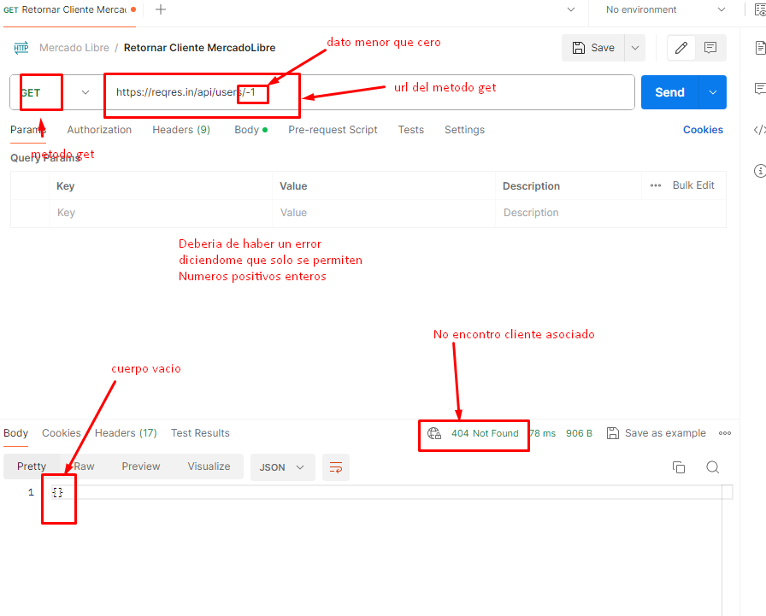
Defect ID |  | TC004 |  | Title |  | Verificacion metodo GET con parametro valido
Created By |  | QJohan |  | Reviewed By |  | Juan (QA Lead) | Version
Project name |  | Amazon Services |  | Module name |  | Authentication | Stage |  | Testing
Environment |  | Production |  | Device |  | Browser (Chrome 108.0) | Test Level |  | System
Testing date |  | 2023-02-15 |  | Status |  | Pass | Test Type |  | Functional
Severity |  | Medium |  | Priority |  | Medium

P# | Prerequisites:
1 | Tener cuenta en Postman
2 | Tener una cuenta activa registrada
3 | Tener acceso al metodo GET de MercadoLibre

Feature | Consultar información de un usuario en la plataforma de amazon a través del servicio GET
Test Scenario | Ver informacion del usuario especificado en el metodo GET de Amazon
 | Yo como tester quiero probar el servicio de GET de amazon para verificar su correcto funcionamiento e integración

Steps to reproduce the issue
Step # | Step Details |  | Test Data | Expected Results |  | Actual Results |  | Pass / Fail / Not executed / Suspended

1 | Ingresar la url del servicio a Postman
2 | Ingreso un dato invalido |  | -1
3 | Valido la información |  |  | Deberia ser un proceso fallido y habria mensaje de error indicandome el dato incorrecto |  | Retorna error 404 cliente no encontrado |  | Fail

Attachments |  |  |  |  | Nota: Se hace la suposición de que solo se aceptan valores enteros mayores que cero
Uso en Postman

